LEITFADEN
Vorlage zur Erfassung von Spielapparatedaten und den Import in die Online-Meldung

Der Listenimport ist eine einfache Möglichkeit, große Datenmengen zu Automatenauslesungen in die Spielapparatesteuer - Erklärung einzulesen. Dazu ist lediglich nötig, dass Sie Ihre Daten entsprechend aufbereiten.
Im Folgenden finden Sie ein Beispiel und eine Beschreibung, wie die Daten aus der Exceldatei in den Antrag übertragen werden.

In der ANLAGE 1 MIT GEWINN werden die Umsätze der Geldspielgeräte eingetragen. | In der ANLAGE 2 OHNE GEWINN werden die Umsätze der Unterhaltungsgeräte eingetragen, | In der ANLAGE 3 OHNE ZÄHLWERK werden die Umsätze der Unterhaltungsgeräte eingetragen,
 | z.B. FUN4FOUR - Spieltische, die eine Buchhaltung aufweisen. | die keine Buchhaltung aufweisen.
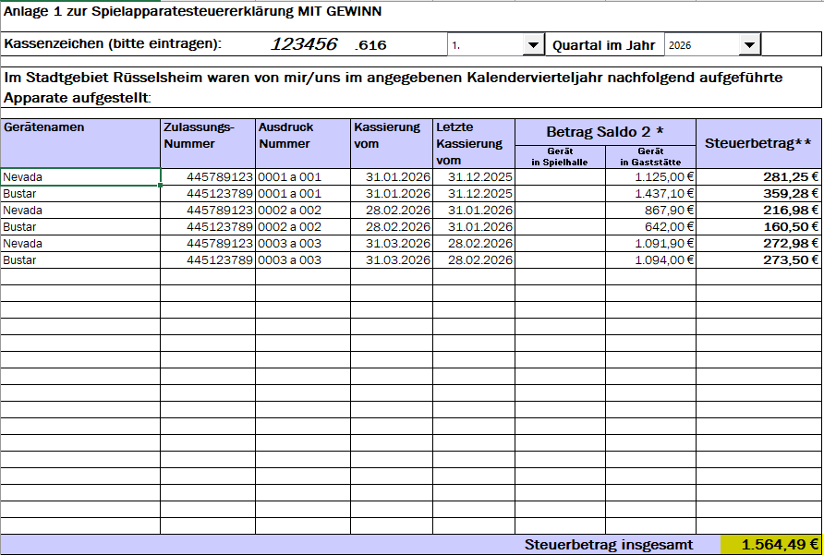
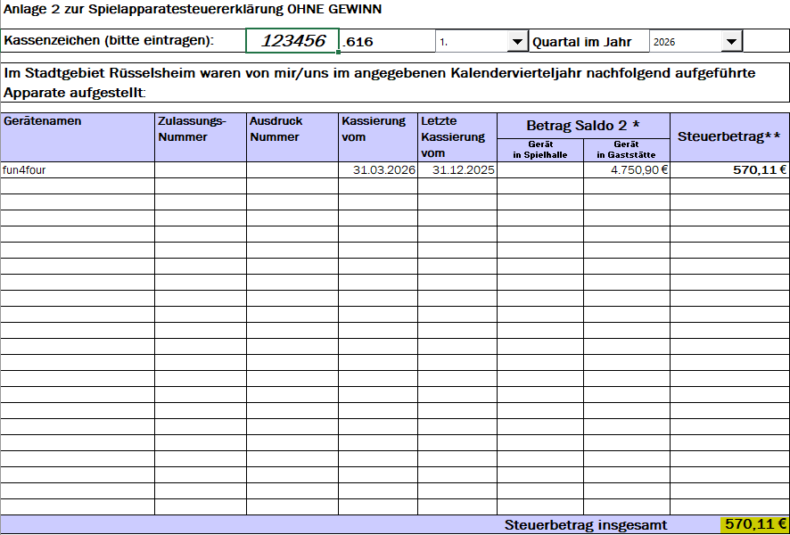
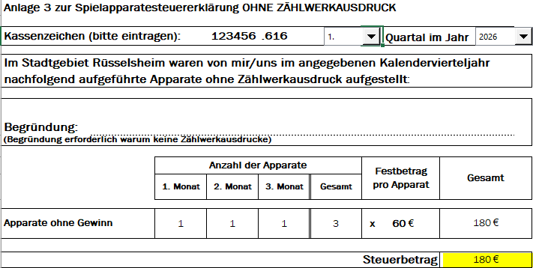

3.)

1.)
2.)

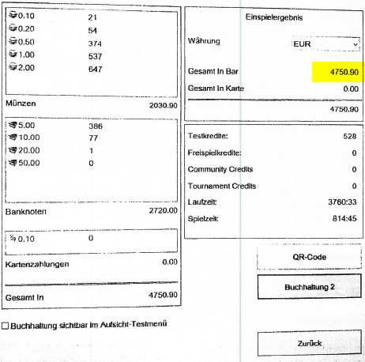

Sobald Sie die Daten Ihrer Spielapparate in der Exceldate eintragen haben, können Sie die Summen durch Kopieren einfach in den Online-Antrag einfügen.

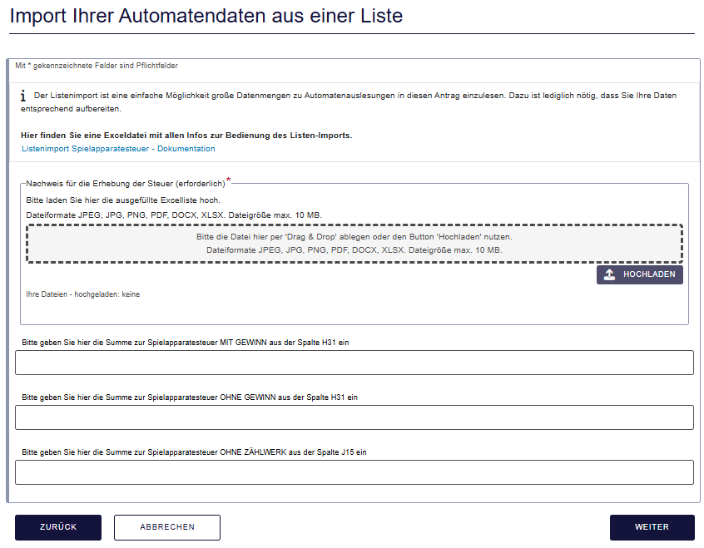

1.)

2.)

3.)

